Hoja1
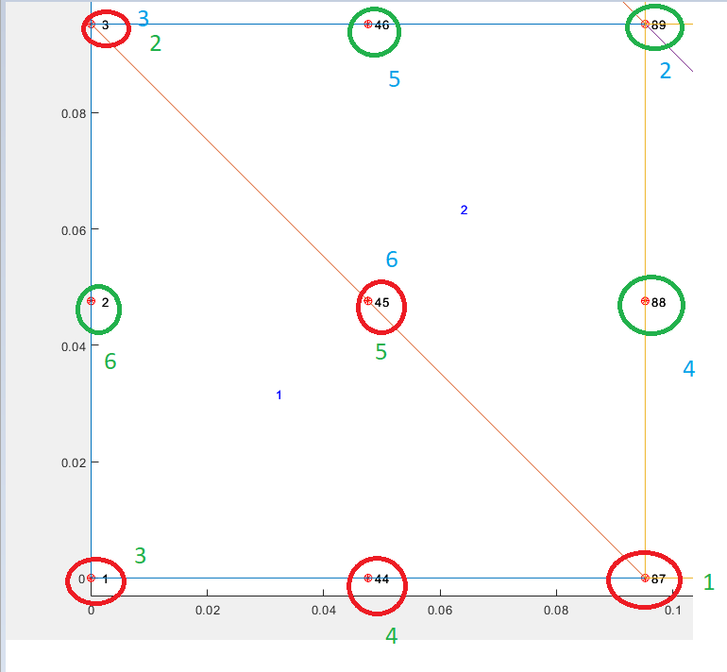
1 | 44 | 87
2 | 45 | 88
3 | 46 | 89

